Wstęp
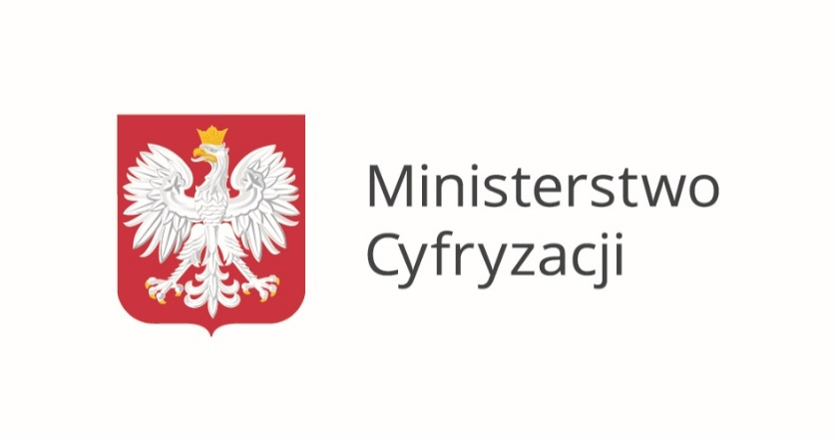

Badanie "E-administracja w oczach internautów"
Badanie zrealizował PBS na zlecenie Ministerstwa Cyfryzacji w dniach 14 - 30.06.2016 r.

